상품제안서
서류가방 GB607-[일시품절] | 상품코드: F10081

 |  |  |  |  |  |  | 02-412-0044 | www.easy1.co.kr
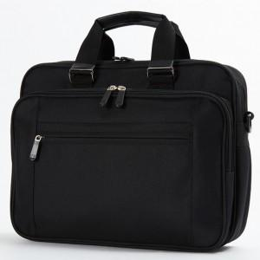

【상세/제작정보】

【인쇄/포장옵션】 | 실크 / 포장불가능

【공급단가】 | 수량 | 50~ | 100~ | 500~ | 1,000~ | 2,000~
*VAT별도 | 단가 | 13,060원 | 12,010원 | 11,570원 | 11,120원 | 10,680원

【상품 URL】 | http://www.easy1.co.kr/src/goods_detail.php?gdno=10081

